Planilha1
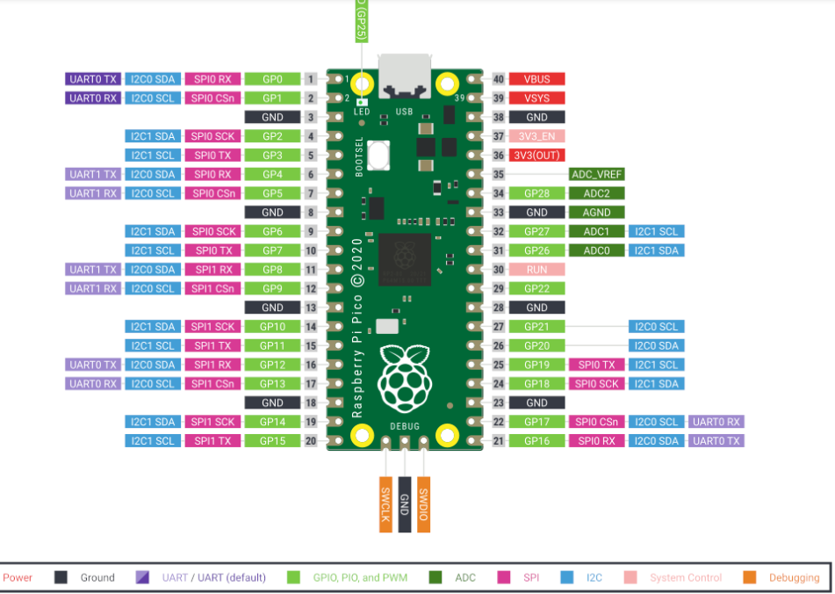

USB |  |  | L
 | ↑
 |  |  |  | gp28


 |  |  |  | gp27

 |  |  |  | gp22

 |  |  |  | gp21

 |  | L

 |  | H

 |  |  |  |  | H

